Graficos
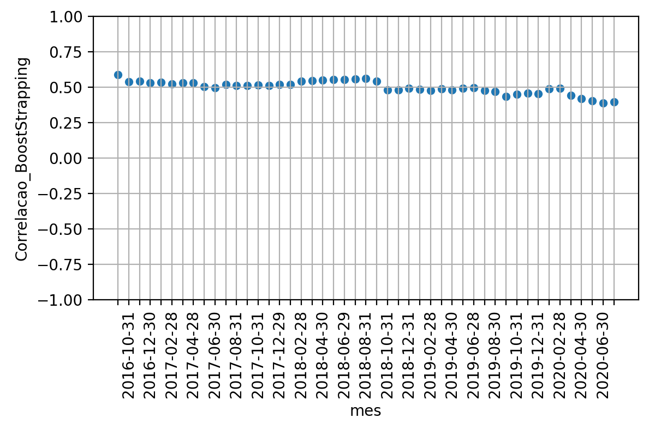
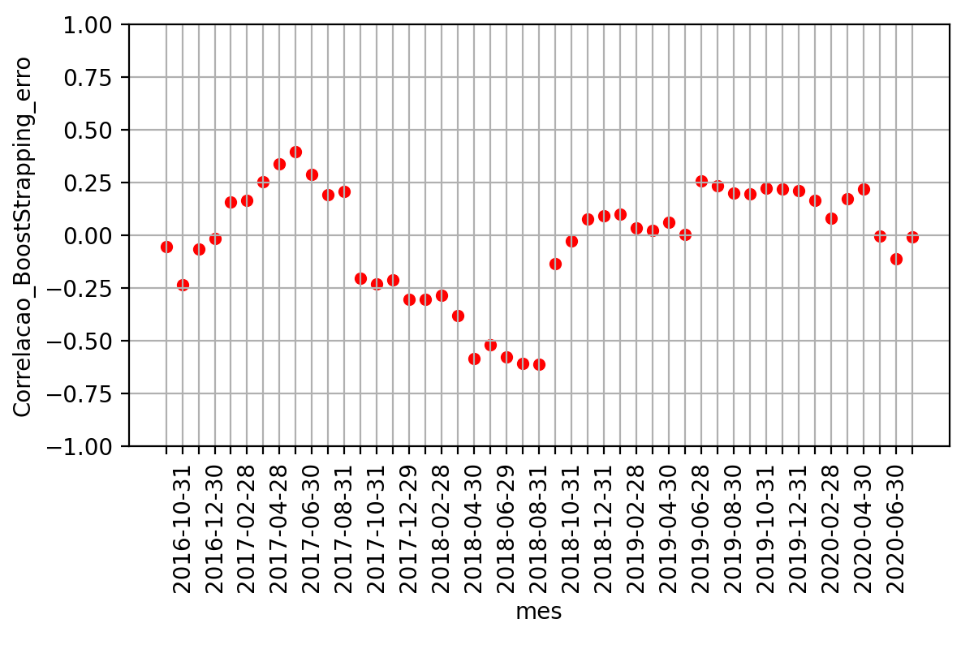
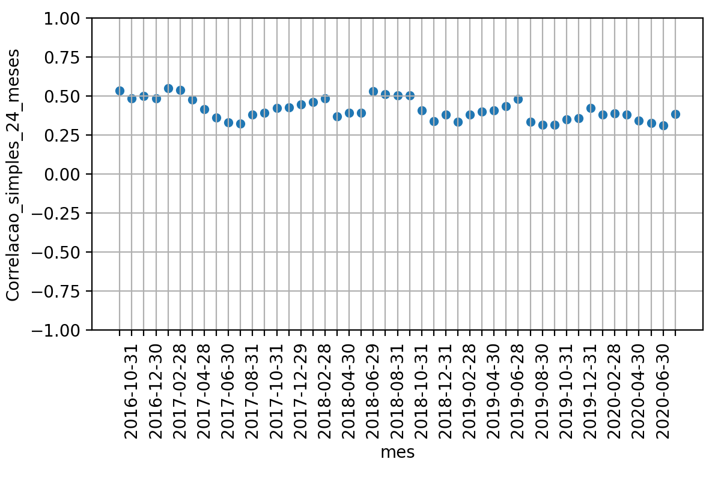
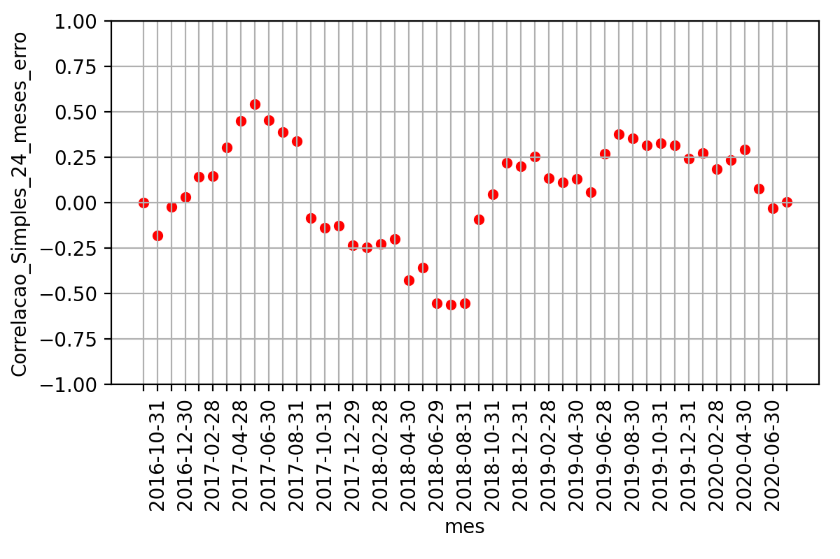
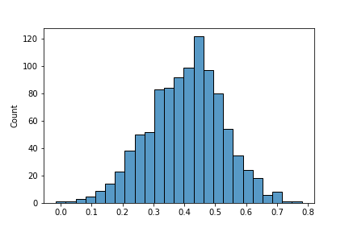
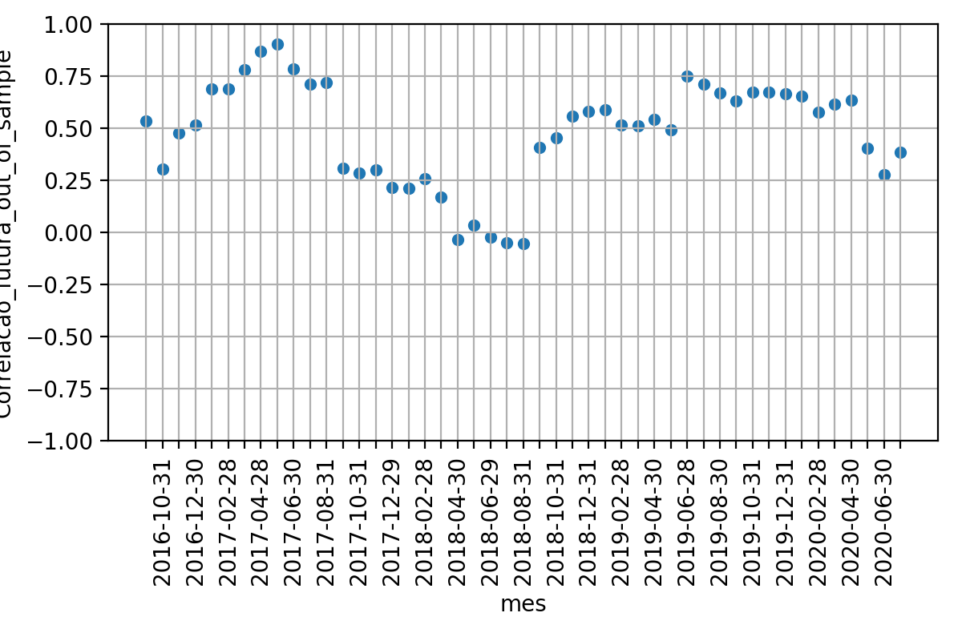

 | Média | Desvio Padrao | Erro Quadratico Médio | P-valor: Teste de Hiposte Médias Iguais | Resultado Teste
Correlacao 12 meses futuros | 0.48018074898280105 | 0.2479265756742948 | nan | nan | nan
Correlacao BootStrapping | 0.49941164073551164 | 0.045215762718433236 | 0.07175058818016133 | 0.6071000424366164 | True
Correlacao 24 meses passados | 0.4128597309274198 | 0.06826009644801033 | 0.08088882302047477 | 0.08155098711745343 | True

